Лист1
Brand | STYLE NO. | DESCRIPTION | COLOUR | размер | цена | цена со скидкой 50% | Фото | Шт в размерном ряду | заказ | сумма
ла

L | 96160-LS | юбка | зеленый | A-92-116 | 1300 | 650 | 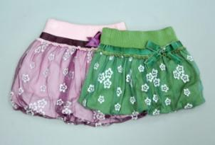 | 5 |  | 0
L | 96160-LS | юбка | сиреневый | A-92-116 | 1300 | 650 |  | 5 |  | 0
L | 96162-LS | платье | светло-серый | A-92-116 | 990 | 495 | 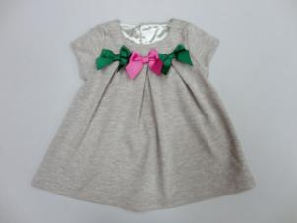 | 5 |  | 0
L | 96163-SET-L | спортивный костюм | светло-серый | A-92-116 | 2200 | 1100 | 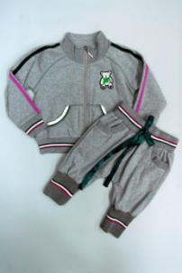 | 5 |  | 0
L | 96166-L | кофта на пуговицах | серый | A-92-116 | 1480 | 740 | 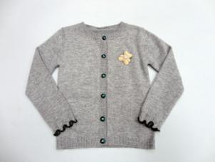 | 5 |  | 0
M | 96171-MS | брюки | серый | 92-122 | 1580 | 790 | 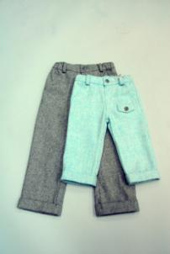 | 6 |  | 0
M | 96177-MS | лосины | светло-серый | 92-122 | 1120 | 560 | 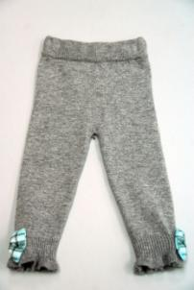 | 6 |  | 0
M | 96178-MS | кофта | светло-серый | 92-122 | 1300 | 650 | 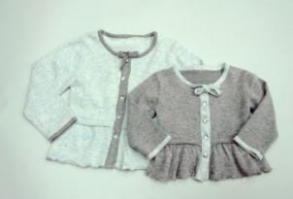 | 6 |  | 0
M | 96179-MS | рубашка | белый | 92-122 | 890 | 445 | 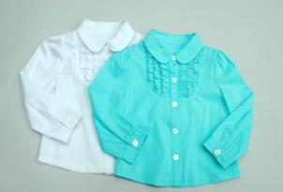 | 6 |  | 0
N | 96181-NS | сарафан вязаный | серый | 92-122 | 1280 | 640 | 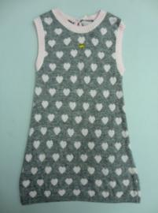 | 6 |  | 0
N | 96182-NS | лосины | серый | 92-122 | 990 | 495 | 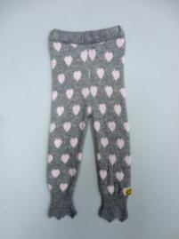 | 6 |  | 0
N | 96183-NS | лосины | светло-серый | 92-122 | 990 | 495 | 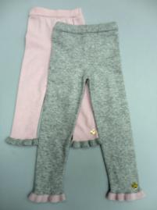 | 6 |  | 0
С | 96280 | водолазка | розовый | 92-116 | 980 | 490 | 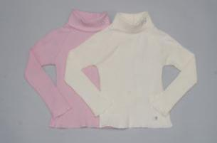 | 5 |  | 0
N | 96189-NS | Брюки трикотажные | серый | 92-122 | 980 | 490 | 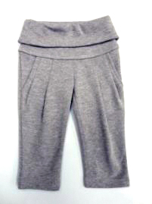 | 6 |  | 0
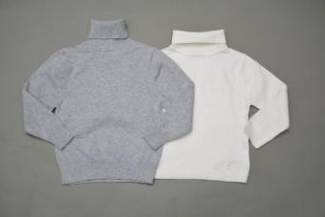
 | 53653 | водолазка | св.серый | 92-122 | 950 | 475 |  | 6
 | 53653 |  |  |  |  | 0
 | 53653-L | водолазка |  | 92-122 | 980 | 490 |  | 6
 | 53653-L |  | молочный |  |  | 0

